Page_accueil
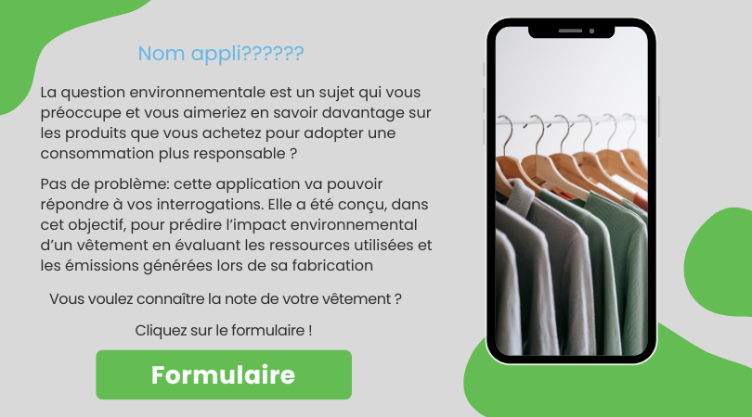

Formulaire

Valeurs
Résultats

Notation du vêtement selon sa catégorie
Composition
 |  |  |  |  |  |  |  |  | Matières | PCT | Stat | Catégorie | Valeur | Valeur de départ (début) | Score
 |  |  |  |  |  |  |  |  | Laine | 0.5 | Jean | Valeur de départ (1870,76) | 1870 | 1870
 |  |  |  |  |  |  |  |  | Jute | 0.5 |  | Q1 | 4847 | 2977
SCORE |  |  |  |  |  |  |  |  |  | 0 |  | Q2 | 7998 | 3151
 |  |  |  |  |  |  |  |  |  | 0 |  | Q3 | 11095 | 3097
 | Valeur de départ (1870,76) | 4847 | 7998 | 11095 | 29685
Valeur de départ (début) | 1870 | 2977 | 3151 | 3097 | 18590
Score |  |  |  |  |  | 1084
 |  |  |  |  |  |  |  |  |  |  |  | Q4 | 29685 | 18590
 |  |  |  |  |  |  |  |  |  |  |  |  |  |  | 1084

Classement selon les moyens de fabrications
Légende :
 |  | Valeurs |  |  | Statistiques descriptives
Minimum
Moyenne
 |  |  |  |  |  | 1870
 |  |  |  |  |  | 8398
1e quartier
2e quartier
3e quartier
4e quartier
Maximum
Matières
éco-responsables
 |  |  |  |  |  | 29685
Lieu de fabrication
Caractéristiques

 |  |  |  |  |  |  |  | Polypropylène
 |  |  |  |  |  |  | France
SCORE
TYPE
PROVENANCE
POIDS (en gramme)

 |  |  |  |  |  |  | Turquie | Polyester recyclé
 | 1084 |  | Jean | Cambodge |  | 3500

 |  |  |  |  |  |  | Tunisie | Polyester

Retour à la page d'accueil

